カスタム管理
◆カスタム管理
◇カスタム管理画面

ユーザ
マスタ
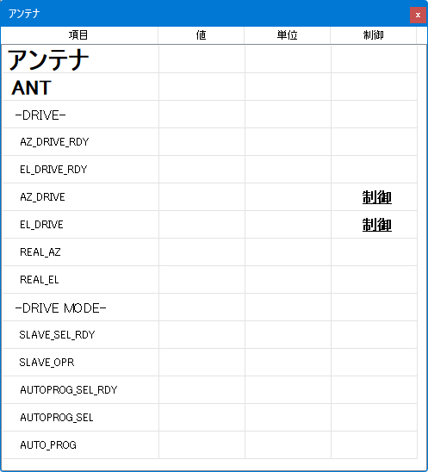
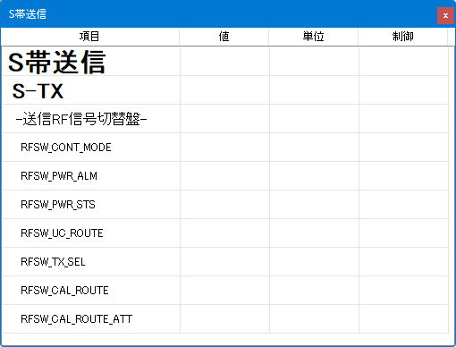
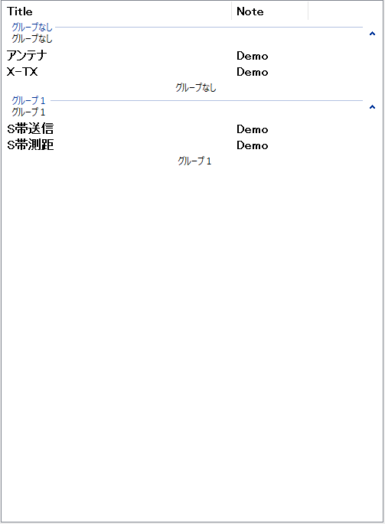

 | 項目 | 内容
 | ユーザ、マスタのタブ | タブを切り替えることでユーザ/マスタを切り替え、各々に属するカスタム画面タイトを表示する
 | リスト表示 | グループ毎にリスト表示を行う グループに属していないカスタム画面は「グループなし」に表示する
 | Title | カスタム画面のウィンドウタイトルを表示
 | Note | カスタム画面のコメントを表示（入力可能）

◇機能（ポップアップメニュー、マウス操作）
 | 項目 | 内容 | 項目非選択 | 項目単選択 | 項目複数選択
 | 作成 | 新規にカスタム画面を作成する 作成時はタイトルのみの画面を作成する | 〇 | 〇 | 〇
 | 削除 | 選択されたカスタム画面を削除する | ✕ | 〇 | 〇
 | モード変更（監視/編集） | カスタム画面のモードを監視/編集モードに切り替える ※マスタのカスタム画面は常に監視モード ※編集モード時はタイトルバーに「編集中」を表示する また、監視値の更新は行わない | ✕ | 〇 | 〇
 | 表示ー表示 ー非表示 | 選択されたカスタム画面の表示/非表示を切り替える | ✕ | 〇 | 〇
 | 画面連結ー作成 ー解除 | 「作成」を選択した場合、選択されたカスタム画面を連結する 「解除」を選択した場合、選択されたカスタム画面の連結を解除する ※ユーザのカスタム画面のみ | ✕ | 〇 | 〇
 | 呼出 | カスタム画面ファイルの読込を行う カスタム画面の表示は常に表示とする | 〇 | 〇 | 〇
 | 保存 | カスタム画面の保存を行う | 〇 | 〇 | 〇

 | ドラッグ＆ドロップ | 項目をドラッグすることで項目の並べ替えを行う グループ間の移動も可能とする ※異なるグループの複数選択は禁止とする | ✕ | 〇 | 〇※

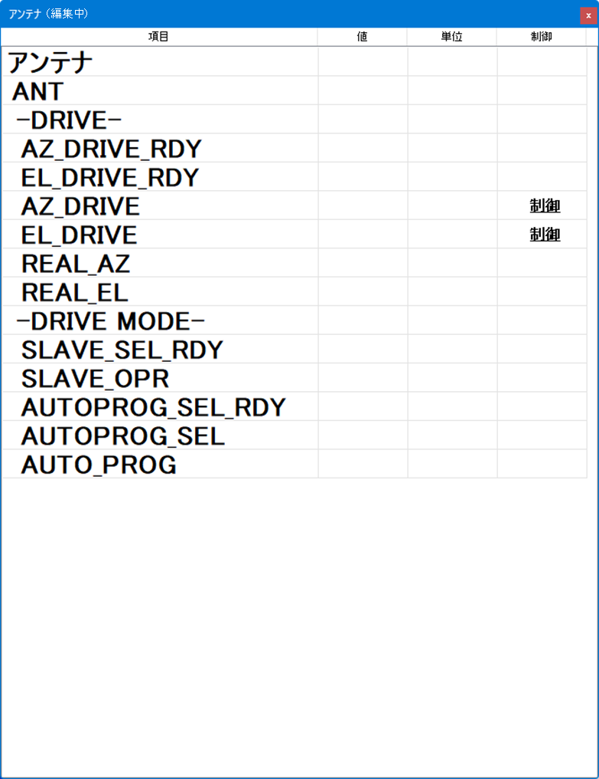
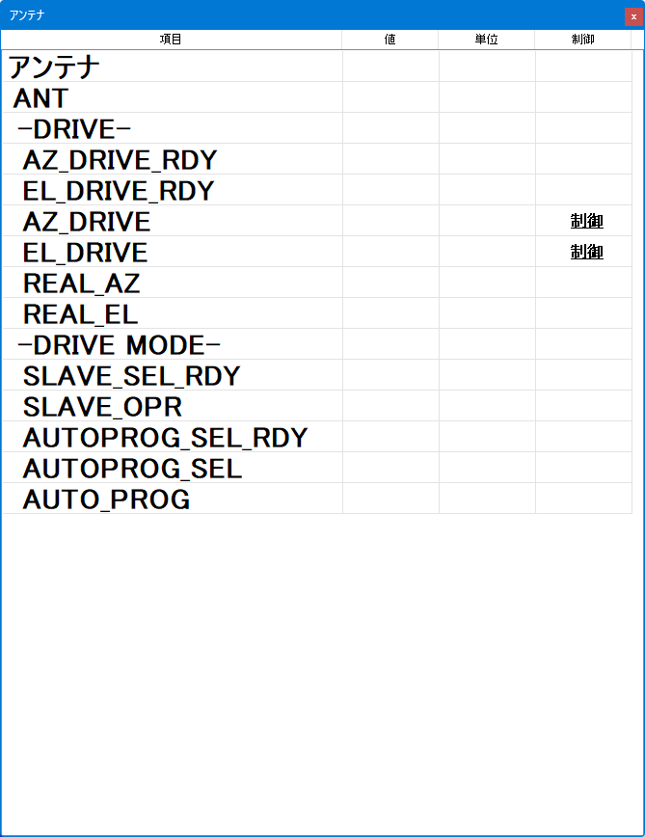
アンテナ（編集中）
◇モード変更（監視/編集）
カスタム画面の変更を行う際は、メニュー「モード変更-編集」を選択する。
編集モード中は対象のカスタム画面のタイトルバーに「xxxxx（編集中）」（xxxxxは指定タイトル文字）と表示される。
 | 編集モード時にカスタム画面上で操作可能な項目、それ以外は監視モードでも操作可能です。
 | 項目 | 内容
 | 追加 | 項目を追加する
モード変更－
編集
 | 削除 | 項目を削除する メインノードを削除した場合は、削除対象のメインノードに属するサブノード、リーフも削除される
 | 名称変更 | 項目名の変更を行う タイトルを変更した場合、カスタム画面のタイトルバーの文字列及びカスタム管理のタイトルも変更される
 | 監視・制御 | 項目に監視名・制御名を登録する ※監視・制御一覧を表示する
 | ドラッグ＆ドロップ | 項目をドラッグすることで項目の並べ替えを行う 他のカスタム画面からの項目追加を行う
 | マウスクリック | 項目名、リーフの単位の変更を行う

◇画面連結
「グループなし」グループに表示されているカスタム画面を複数選択して「画面連結ー作成」選択することで画面連結を行う。
画面連結されたカスタム画面は主（ポップアップメニュー選択項目）となるカスタム画面の右側に従（複数選択時の主以外）をドッキングする。
例として、「アンテナ」と「S帯送信」を選択して、「アンテナ」でメニューを表示して、「画面連結ー作成」を選択する。
グループ名入力画面でグループ名を入力してOKボタンを押下すると画面連結を行う。
画面連結されたカスタム画面を移動すると連結されたカスタム画面も追従する。
各画面のリサイズは個々に行えるが他の画面には影響しない。

画面連結－作成

カスタム画面
◆カスタム画面
◇カスタム画面の構成
 | ●基本構成
制御

 | ●表示イメージ
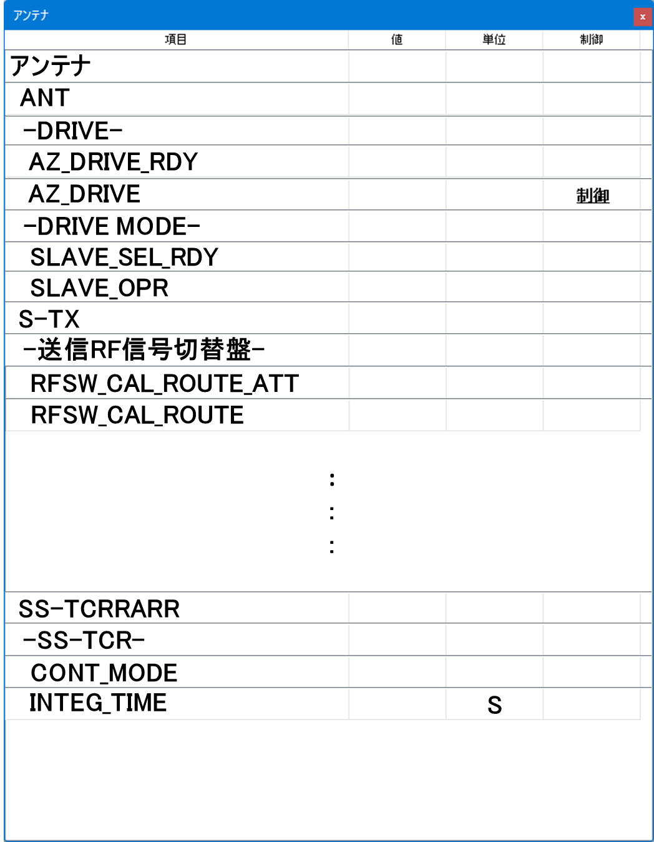
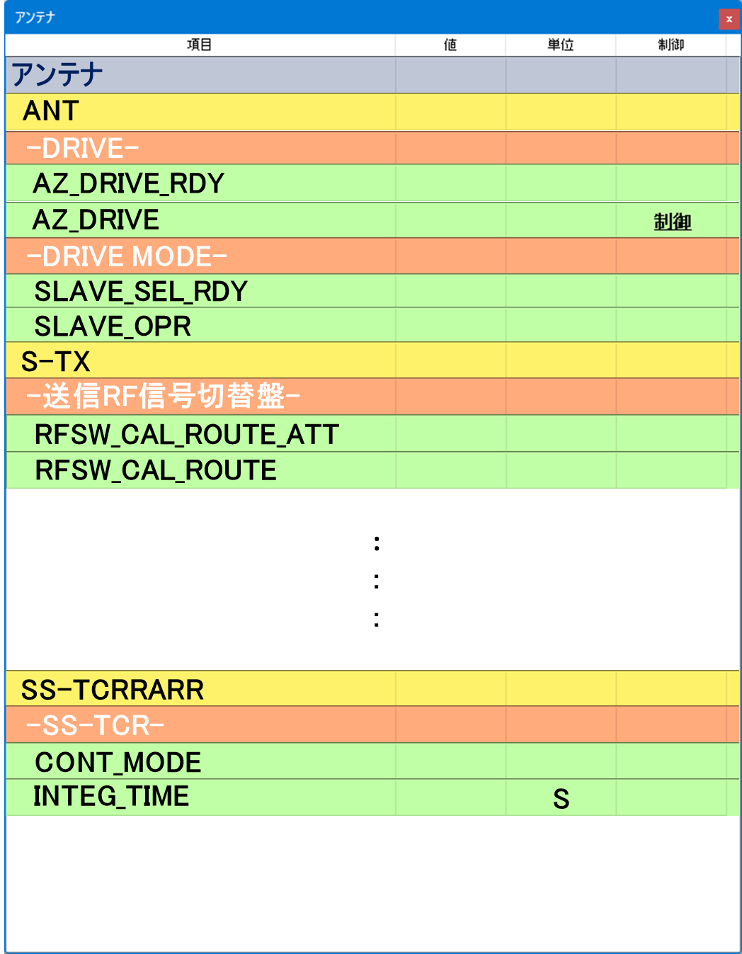

 | ※カスタム画面をツリー形式で作成する
 | 設定項目が多い場合、タイトル、メインノード、サブノード単位に閉じることができる
 | カスタム画面に登録できる最大数はリーフ８０個までとする
 | カスタム画面はStationControlに属し、ポップアップウィンドウ（運用画面の前面に表示するウィンドウ）として表示する。
 | 項目 | 内容 | 例
 | タイトル | カスタム画面のタイトル ここで指定された文字がウィンドウタイトルになる | S-TX
 | メインノード | 大項目を表示する | S-TXSYN
 | サブノード | 中項目を表示する | -STT-
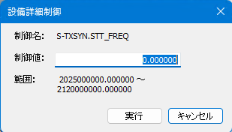
 | リーフ | 監視・制御を行う項目名を表示する D&D時のリーフ名は監視ANT.MON_TIMEであればドット以降の MON_TIMEを設定する | STT_FREQ
 | 値 | 監視値を表示する | 0
 | 単位 | 単位を表示する（編集可能） | Hz
 | 制御 | 制御名が登録された場合、「制御」文字が表示され、マウスクリックしたときに右図を表示して制御信号を送る

◇機能（ポップアップメニュー、マウス操作）
 | 項目 | 内容 | タイトル | メインノード | サブノード | リーフ
 | 追加 | 項目を追加する | 〇 | 〇 | 〇 | ✕
 | 削除 | 項目を削除する メインノードを削除した場合は、削除対象のメインノードに属するサブノード、リーフも削除される | ✕ | 〇 | 〇 | 〇
 | 名称変更 | 項目名の変更を行う タイトルを変更した場合、カスタム画面のタイトルバーの文字列及びカスタム管理のタイトルも変更される | 〇 | 〇 | 〇 | 〇
 | 監視・制御 | 項目に監視名・制御名を登録する ※監視・制御一覧を表示する | ✕ | ✕ | ✕ | 〇
 | 設定 | カスタム画面設定を行う | 〇 | 〇 | 〇 | 〇

 | ツールチップ | リーフ上にマウスを移動することでリーフに登録されている監視名、 制御名をツールチップとして表示する | ✕ | ✕ | ✕ | 〇

 | ドラッグ＆ドロップ | 項目をドラッグすることで項目の並べ替えを行う 他のカスタム画面へのコピーを行う | ✕ | 〇 | 〇 | 〇
 | マウスクリック | 項目名、リーフの単位の変更を行う | 〇 | 〇 | 〇 | ✕
 | 列幅変更 | ヘッダーのセル間を摘まんで左右に移動することで列幅の変更を行う
 | リサイズ | ウィンドウの枠を選択することでリサイズを行う

◇設定
 | 項目 | 内容
 | 背景色 | ウィンドウ全体の背景色を設定する
 | タイトル背景色 | タイトルセルの背景色を設定する
 | タイトル文字色 | タイトル文字色を設定する
 | タイトルフォント | タイトルフォントを設定する
 | メインノード背景色 | メインノードセルの背景色を設定する
 | メインノード文字色 | メインノード文字色を設定する
 | メインノードフォント | メインノードフォントを設定する
 | サブノード背景色 | サブノードセルの背景色を設定する
 | サブノード文字色 | サブノード文字色を設定する
 | サブノードフォント | サブノードフォントを設定する
 | リーフ背景色 | リーフセルの背景色を設定する
 | リーフ文字色 | リーフ文字色を設定する
 | リーフ値色 | リーフ値色を設定する
 | リーフ単位色 | リーフ文単位色を設定する
 | リーフフォント | リーフフォントを設定する

◇グループ化
〇カスタム画面のグループ化
グループ化するにはカスタム管理画面により、カスタム画面を複数選択して「画面連結ー作成」を選択する。
グループ化を解除するにはカスタム管理画面により、グループ化されたカスタム画面を選択して「画面連結ー解除」を選択する。
グループへ追加するにはカスタム管理画面より、項目をドラッグしグループへドロップする。

部品 (デフォルト)

アンテナ
ANT
-DRIVE-
AZ_DRIVE_RDY
AZ_DRIVE
-DRIVE MODE-
SLAVE_SEL_RDY
SLAVE_OPR
S-TX
-送信RF信号切替盤-
RFSW_CAL_ROUTE_ATT
RFSW_CAL_ROUTE
SS-TCRRARR
-SS-TCR-
CONT_MODE
INTEG_TIME
S
:
:
:

部品 (カラー)
アンテナ
ANT
-DRIVE-
AZ_DRIVE_RDY
AZ_DRIVE
-DRIVE MODE-
SLAVE_SEL_RDY
SLAVE_OPR
S-TX
-送信RF信号切替盤-
RFSW_CAL_ROUTE_ATT
RFSW_CAL_ROUTE
SS-TCRRARR
-SS-TCR-
CONT_MODE
INTEG_TIME
S
:
:
:

部品
アンテナ
ANT
-DRIVE-
AZ_DRIVE_RDY
アンテナ

AZ_DRIVE
ANT
-DRIVE MODE-
-DRIVE-
SLAVE_SEL_RDY
AZ_DRIVE_RDY
AZ_DRIVE_RDY
SLAVE_OPR
S-TX
-送信RF信号切替盤-
S
RFSW_CAL_ROUTE_ATT
RFSW_CAL_ROUTE

:
:
:

SS-TCRRARR
-SS-TCR-
CONT_MODE

INTEG_TIME
S

作業項目一覧
34m局管制換装・端末アプリ_カスタマイズ機能

 | デモ：〇：実装 ▲一部実装 △：機能なし（表示のみ） ✕：実装なし
 | 赤字：技術的に実装確認を行いたい
 | 大項目 | 中項目 | 小項目 | 機能 | デモ
 | データ構造 | カスタマイズ機能 |  | ツリー構造のクラスを作成して、カスタム画面情報を保持する クラスメンバーとしては ・カスタム管理画面情報 ・カスタム画面のウィンドウ情報（Zオーダー含む） ・カスタム画面のリソース情報 | ▲
 | メニュー | メイン StationControl | カスタマイズ | 「カスタマイズ」メニューの追加を行う 「カスタム管理」の呼出を行う | ✕
 |  |  | レイアウト保存 | カスタム画面レイアウト情報の保存追加を行う | ✕
 |  |  | レイアウト復元 | カスタム画面レイアウト情報の復元追加を行う | ✕
 |  | カスタム管理画面 | 作成 | カスタム画面の新規作成を行う | 〇
 |  |  | モード変更（監視/編集） | カスタム画面のモード変更 監視モード：カスタム画面の監視値を更新する 編集モード：カスタム画面の編集を可能とする（監視更新、制御実行は禁止） | △ | デモ版イメージ
 |  |  | 削除 | カスタム画面の削除を行う | △
設備状況カスタマイズ機能
カスタム管理
デモ用カスタム画面作成
 |  |  | 表示ー表示/非表示 | カスタム画面の表示/非表示を行う（複数選択可能） | △
 |  |  | 画面連結ー作成/解除 | カスタム画面の画面連結/解除を行う（ユーザの複数選択可能） | △
 |  |  | 呼出 | カスタム画面XML読込を行う | △
 |  |  | 保存 | カスタム画面XML保存を行う | △
 |  | カスタム画面 | 追加 | カスタム画面の項目（メインノード、サブノード、リーフ）の追加を行う（項目の最後） | 〇
 |  |  | 削除 | カスタム画面の項目（メインノード、サブノード、リーフ）の削除を行う（ノード削除の場合、ノード配下の子も削除） | △
 |  |  | 名称変更 | カスタム画面の項目（タイトル、メインノード、サブノード、リーフ）の名称変更を行う | △
 |  |  | 監視・制御 | 監視・制御一覧画面の呼出を行う | △
繰り返し回数
1
 |  |  | 設定 | 「設定」画面を呼出、カスタム画面の項目（タイトル、メインノード、サブノード、リーフ）のリソース（フォント、文字色、背景色）の設定を行う | 〇
 | 画面 | カスタム管理画面 | メイン | マスタ、ユーザのカスタム情報をタブで表示する タイトルバーの「X」ボタンで画面非表示にする | 〇
 |  |  | ユーザ | ユーザのカスタム情報を表示する 画面連結されている場合はグループ表示を行う | ▲
ユーザ
マスタ
 |  |  | マスタ | マスタのカスタム情報を表示する | ▲
 |  |  | ヘッダー | ヘッダー情報に「タイトル」「メモ」を表示する 各アイテム間をマウスにより幅変更可能とする | ▲
 |  |  | 編集 | 「メモ」列の編集を可能とする | ✕
 |  | カスタム画面 | メイン | タイトル、メインノード、サブノード、リーフをツリーリストとして表示する タイトルバーの「X」ボタンで画面非表示にする | 〇
 |  |  | タイトル | リソース情報（フォント、文字色、背景色）をもとに表示する 列として項目（編集可能）を表示する | 〇
 |  |  | メインノード | リソース情報（フォント、文字色、背景色）をもとに表示する 列として項目（編集可能）を表示する | 〇
 |  |  | サブノード | リソース情報（フォント、文字色、背景色）をもとに表示する 列として項目（編集可能）を表示する | 〇
 |  |  | リーフ | リソース情報（フォント、文字色、背景色）をもとに表示する 列として項目（編集可能）、値（監視値）、単位（編集可能）、制御（制御値が登録されている場合）を表示する 「制御」をクリックした場合、「設備詳細制御」画面を呼び出す 監視モード時に監視値を更新する | ▲
 |  |  | 設定画面 | カスタム画面のリソース（フォント、文字色、背景色）の設定を行う | 〇
 |  |  | ツリー | ツリーのアイアテム領域の高さは最大フォントに合わせる ツリーの開閉は禁止する | ▲
 |  |  | ヘッダー | ヘッダー情報に「項目」「値」「単位」「制御」を表示する 各アイテム間をマウスにより幅変更可能とする | ▲
 |  |  | タイトルバー | 編集モード時、タイトルバーに「編集中」文字を追加する 画面連結時のウィンドウの移動は画面連結されているウィンドウ全てを連動させる | ✕
 |  |  | 編集 | 「項目」「単位」列の編集を可能とする | ▲
 |  |  | ツールチップ | 登録されている監視名、制御名をツールチップで表示する | 〇
 |  | 監視・制御一覧画面 | メイン | ツリー上に「監視」「制御」を表示する 選択された監視、制御をの信号名をリスト表示する 検索機能を設ける タイトルバーの「X」ボタンで画面非表示にする | ✕
 |  |  | ツリー | 「監視」「制御」を表示する | ✕
 |  |  | リスト | ツリーで選択された信号をデータベースから取得して表示する | ✕
 |  |  | 検索 | ワイルドカードを使った検索を行う（「ANT*」「ANT.?????」） | ✕
 |  | 設備状況画面 | メイン | FA-Panel呼出をカスタム画面（マスタ）を呼び出すように変更する | ✕
 |  |  | 設備ボタン | 各ボタンに割り当てられているカスタム画面を表示する（設備状況画面シートを参照） | ✕
 | ドラッグ＆ドロップ | カスタム管理画面 | 並べ替え | カスタム画面の並べ替えを行う | 〇
 |  |  |  | ユーザタブ内で画面連結（グループ化）されているウィンドウの並べ替えを行う | 〇
 |  | カスタム画面 | 移動 | メインノードからタイトルへのD&Dでメインノードの先頭へ移動する サブノードからメインノードへのD&Dでサブノードの先頭へ移動する リーフからサブノードへのD&Dでリーフの先頭へ移動する（同一サブノードに限り複数リーフ可能） リーフからリーフへのD&Dでドロップ先のリーフの下へ移動する（同一サブノードに限り複数リーフ可能） | ▲
 |  |  | コピー | マスタ（別ユーザ）のメインノードからユーザのタイトルへのD&Dでユーザのメインノードの最後へ追加する マスタ（別ユーザ）のサブノードからユーザメインノードへのD&Dでユーザのサブノードの最後へ追加する マスタ（別ユーザ）のリーフからユーザのサブノードへのD&Dでユーザのリーフの最後へ追加する マスタ（別ユーザ）のリーフからユーザのリーフへのD&Dでドロップ先のリーフの下へ挿入する | ✕
 |  | 監視・制御一覧画面 | 単数コピー | ドロップ先はカスタム画面のみとする サブノードへのD&Dでサブノードの最後へ追加する リーフへのD&Dでドロップ先の監視あるいは制御信号を設定する | ✕
 |  |  | 複数コピー | ドロップ先はカスタム画面のみとする サブノードへのD&Dでサブノードの最後へ複数追加する リーフへのD&Dでドロップ先の監視あるいは制御信号を設定する（後優先） | ✕
 | デモ | 画面 | メイン | カスタム管理画面呼出を行う デモ用のカスタム画面の作成 | 〇
 |  |  | カスタム管理画面 | デモ用のマスタカスタム画面表示を追加（デモ用データの作成） | 〇
 |  | カスタム画面 | ユーザサンプル画面 | 「デモ用マスタテンプレート」シートをデモ用のマスタカスタム画面作成＆表示 繰り返し回数の指定により、カスタム画面を複数表示させ、カスタム画面の最大数を決める | 〇

設備状況画面
◇設備状況画面
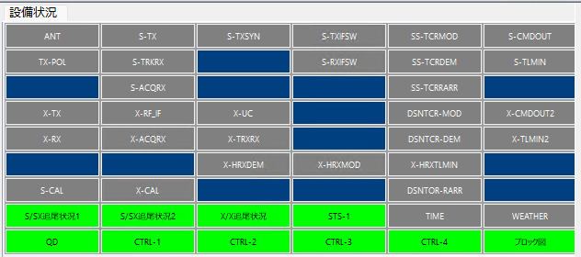

テキスト | カスタム画面タイトル | カスタム画面用のXML
ANT | ANT | ANT.XML
S-TX | S-TX | S-TX.XML
S-TXSYN | S-TXSYN | S-TXSYN.XML
S-TXIFSW | S-TXIFSW | S-TXIFSW.XML
SS-TCRMOD | SS-TCRMOD | SS-TCRMOD.XML
S-CMDOUT | S-CMDOUT | S-CMDOUT.XML
TX-POL | TX-POL | TX-POL.XML
S-TRKRX | S-TRKRX | S-TRKRX.XML

S-RXIFSW | S-RXIFSW | S-RXIFSW.XML
SS-TCRDEM | SS-TCRDEM | SS-TCRDEM.XML
S-TLMIN | S-TLMIN | S-TLMIN.XML

S-ACQRX | S-ACQRX | S-ACQRX.XML

SS-TCRRARR | SS-TCRRARR | SS-TCRRARR.XML

X-TX | X-TX | X-TX.XML
X-RF_IF | X-RF_IF | X-RF_IF.XML
X-UC | X-UC | X-UC.XML

DSNTCR-MOD | DSNTCR-MOD | DSNTCR-MOD.XML
X-CMDOUT2 | X-CMDOUT2 | X-CMDOUT2.XML
X-RX | X-RX | X-RX.XML
X-ACQRX | X-ACQRX | X-ACQRX.XML
X-TRXRX | X-TRXRX | X-TRXRX.XML

DSNTCR-DEM | DSNTCR-DEM | DSNTCR-DEM.XML
X-TLMIN2 | X-TLMIN2 | X-TLMIN2.XML

X-HRXDEM | X-HRXDEM | X-HRXDEM.XML
X-HRXMOD | X-HRXMOD | X-HRXMOD.XML
X-HRXTLMIN | X-HRXTLMIN | X-HRXTLMIN.XML

S-CAL | S-CAL | S-CAL.XML
X-CAL | X-CAL | X-CAL.XML

DSNTOR-RARR | DSNTOR-RARR | DSNTOR-RARR.XML

S/SX追尾状況1 | S/SX追尾状況1 | S/SX追尾状況1.XML
S/SX追尾状況2 | S/SX追尾状況2 | S/SX追尾状況2.XML
X/X追尾状況 | X/X追尾状況 | X/X追尾状況.XML
STS-1 | STS-1 | STS-1.XML
TIME | TIME | TIME.XML
WEATHER | WEATHER | WEATHER.XML
QD | QD | QD.XML
CTRL-1 | CTRL-1 | CTRL-1.XML
CTRL-2 | CTRL-2 | CTRL-2.XML
CTRL-3 | CTRL-3 | CTRL-3.XML
CTRL-4 | CTRL-4 | CTRL-4.XML
ブロック図

ドラッグ＆ドロップ
◆ドラッグ＆ドロップ
◇監視・制御一覧画面からカスタム画面への登録
リスト表示されている監視名、制御名をカスタム画面へ登録する。
 |  | 名称
 | 監視 | ANT.MON_TIME
ANT.DRIVE_MODE
 | 制御 | ANT.DRIVE_MODE
ANT.DRIVE_MODE
 |  | ANT.SLAVE_OPR
 |  | ：
 |  | S-TX.UPLINK_CONT
 |  | S-TX.TX_TOTAL_CONT
 |  | :

 | ①監視・制御一覧画面の項目を選択（複数可）
 | ②マウスドラッグを行う
 | ③カスタム画面の「サブノード」「リーフ」上でドロップする

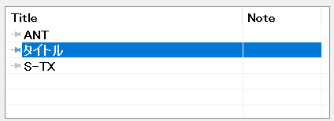
◇カスタム管理画面内での並べ替え
リスト表示されているカスタム画面項目の並べ替えを行う。
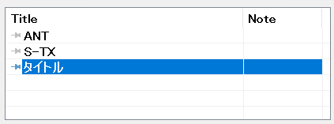

 | ①移動させたい項目を選択する
 | ②マウスドラッグを行う
 | ③移動先でドロップする

◇カスタム画面内での並べ替え（移動）
ツリー表示されているノード、リーフの移動を行う。

 | ①移動させたい項目を選択する
 | ②マウスドラッグを行う
 | ③移動先でドロップする

カスタム画面ドラッグ＆ドロップ
◆カスタム画面ドラッグ＆ドロップ

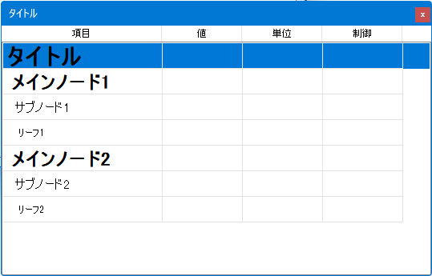
 | Drop | マスタ |  |  |  | ユーザ
Drag |  | タイトル | メインノード | サブノード | リーフ | タイトル | メインノード | サブノード | リーフ
マスタ | タイトル | ✕ | ✕ | ✕ | ✕ | ✕ | ✕ | ✕ | ✕
 | メインノード | ✕ | ✕ | ✕ | ✕ | 〇 | 〇※ | ✕ | ✕
 | サブノード | ✕ | ✕ | ✕ | ✕ | ✕ | 〇 | 〇※ | ✕
 | リーフ | ✕ | ✕ | ✕ | ✕ | ✕ | ✕ | 〇 | 〇※
ユーザ | タイトル | ✕ | ✕ | ✕ | ✕ | ✕ | ✕ | ✕ | ✕
 | メインノード | ✕ | ✕ | ✕ | ✕ | 〇 | 〇※ | ✕ | ✕
 | サブノード | ✕ | ✕ | ✕ | ✕ | ✕ | 〇 | 〇※ | ✕
 | リーフ | ✕ | ✕ | ✕ | ✕ | ✕ | ✕ | 〇 | 〇※
※
・同一ノード間、リーフ間では追加モードではなく挿入モードを採用（ソート機能を用いる）する。

◆仕様
ドラッグされた項目はドロップされたノードの子ノードとして先頭へコピーする。
◇マスタからユーザへのドラッグ＆ドロップ
・メインノードからタイトルへドロップした場合、ドロップされたメインノードを先頭へコピーする。
・メインノードからメインノードへドロップした場合、ドロップされたメインノードをドロップしたメインノードの次にコピーする。
・サブノードからメインノードへドロップした場合、ドロップされたサブノードを先頭へコピーする。
・サブノードからサブノードへドロップした場合、ドロップされたサブノードをドロップしたサブノードの次にコピーする。
・リーフからサブノードへドロップした場合、ドロップされたリーフを先頭へコピーされる。
・リーフからリーフへドロップした場合、ドロップされたリーフをドロップしたリーフの次にコピーする。
◇ユーザからマスタへのドラッグ＆ドロップ
全面禁止
◇ユーザからユーザへのドラッグ＆ドロップ
・メインノードからタイトルへドロップした場合、ドロップされたメインノードを先頭へコピーする。
・メインノードからメインノードへドロップした場合、ドロップされたメインノードをドロップしたメインノードの次にコピーする。
・サブノードからメインノードへドロップした場合、ドロップされたサブノードを先頭へコピーする。
・サブノードからサブノードへドロップした場合、ドロップされたサブノードをドロップしたサブノードの次にコピーする。
・リーフからサブノードへドロップした場合、ドロップされたリーフを先頭へコピーされる。
・リーフからリーフへドロップした場合、ドロップされたリーフをドロップしたリーフの次にコピーする。
注）同一ユーザの場合は上記の「マスタからマスタ」よ同様とする。

カスタム画面作成手順
◆カスタム画面作成手順
①「カスタマイズ」メニューから「カスタム管理」を選択する。
「カスタム管理」画面が表示される。
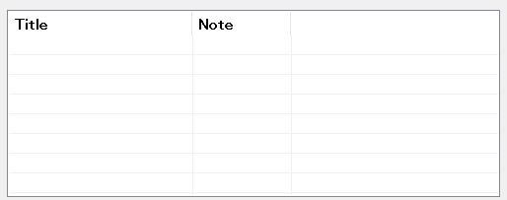

作成
モード変更（監視/編集）▶
削除
表示 ▶
画面連結 ▶
呼出
保存

②「作成」を選択する。
「カスタム画面」が表示される。
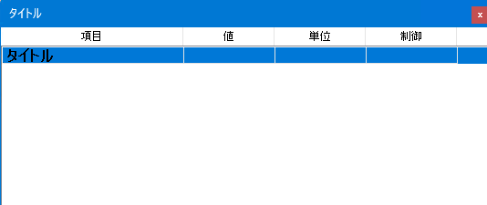

追加
削除
名称変更
監視・制御
設定

③「追加」を選択する。
「メインノード」が追加される。

追加
削除
名称変更
監視・制御
設定

④「追加」を選択する。
「サブノード」が追加される。
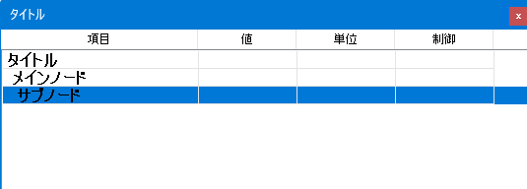

⑤「カスタマイズ」メニューから「監視・制御一覧」を選択する。
 |  | 名称
 | 監視 | ANT.MON_TIME
 | 制御 | ANT.DRIVE_MODE
 |  | ANT.SLAVE_OPR
 |  | ：
 |  | S-TX.UPLINK_CONT
 |  | S-TX.TX_TOTAL_CONT
 |  | :

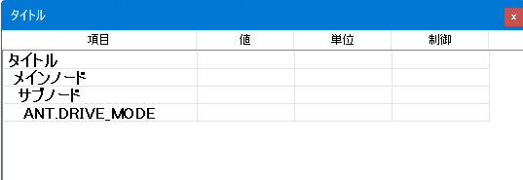
⑥監視名を選択しドラッグして、カスタム画面の「サブノード」へドロップする
ドラッグ＆ドロップされた監視名がサブノード配下に追加される。
 |  | 名称
 | 監視 | ANT.MON_TIME
ANT.DRIVE_MODE
 | 制御 | ANT.DRIVE_MODE
ANT.DRIVE_MODE
 |  | ANT.SLAVE_OPR
 |  | ：
 |  | S-TX.UPLINK_CONT
 |  | S-TX.TX_TOTAL_CONT
 |  | :

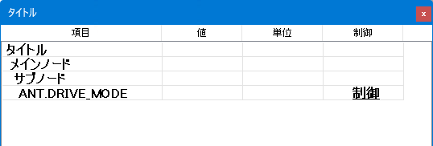
⑦制御名を選択しドラッグして、カスタム画面の「ANT.DRIVE_MODE」へドロップする
ドラッグ＆ドロップされた制御名がドロップ先に登録される。
 |  | 名称
 | 監視 | S-TX.FC_EXIT
X-RX.FC_EXIT
 | 制御 | S-TRKRX.FC_EXIT
X-RX.FC_EXIT
 |  | X-RX.FC_EXIT
 |  | ：
 |  | S-TX.MAIN_CONT
 |  | S-TX.ANT_DMY
 |  | :

ブロック図（系統図）
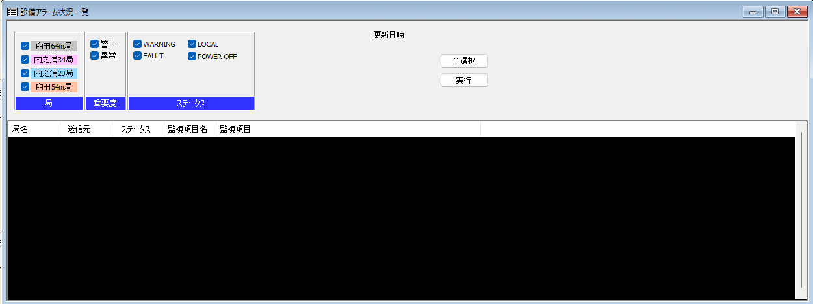
ブロック図に関し
ブロック図について承知しました。
アラーム一覧のことはすっかり忘れていたのですが、FA-panel廃止の波及範囲
も思っていたより大きいため、まずは当初想定にもどし、ブロック図はそのまま
使用する方向で検討をお願いします。
◆ブロック図（系統図）
設備系統（ブロック図）をFA-Panelを使用しないで、C++、C#で同等の機能を保持して動作させることができるかを検討する。
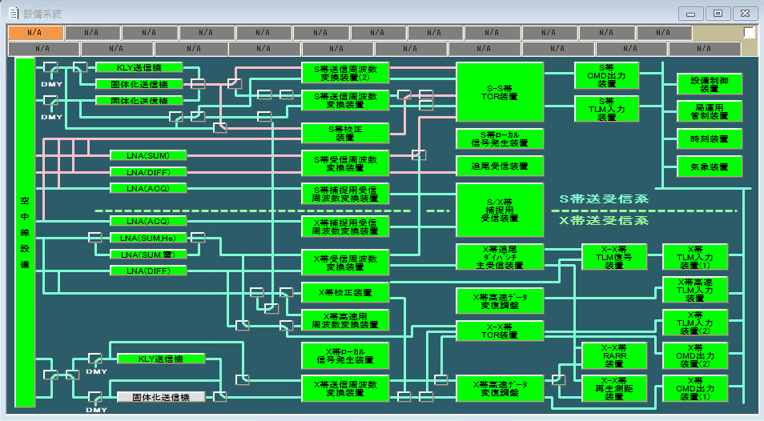

◇検討【ブロック図】
StationControlはC++で作成しているため、すべての矩形（設備）、線等をカスタム描画で対応できるがかなり厳しい。
C#でリソースを作成し、作成されたリソースをC++で使用できるかを検討する。

【方法】
StationControlはC++で作成しているため、C#ユーザコントロールを作成してCOM通信を行う。 |  | C#ユーザーコントロール | C++設備系統画面
COM通信で以下のことが可能かを実際に作成して確認する必要がある。
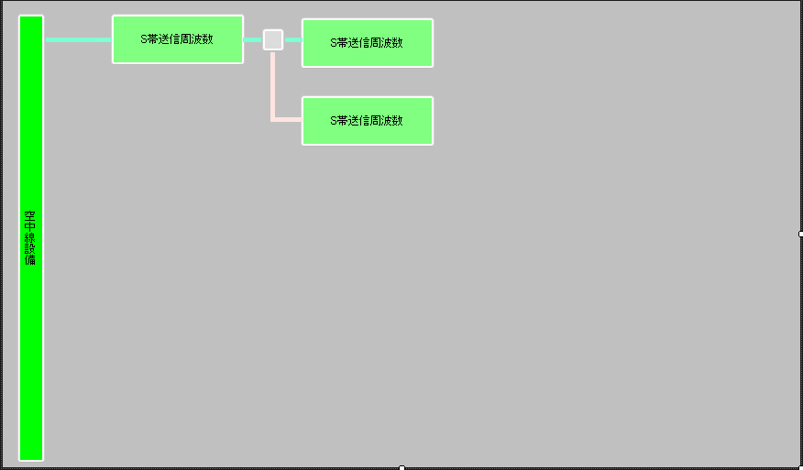
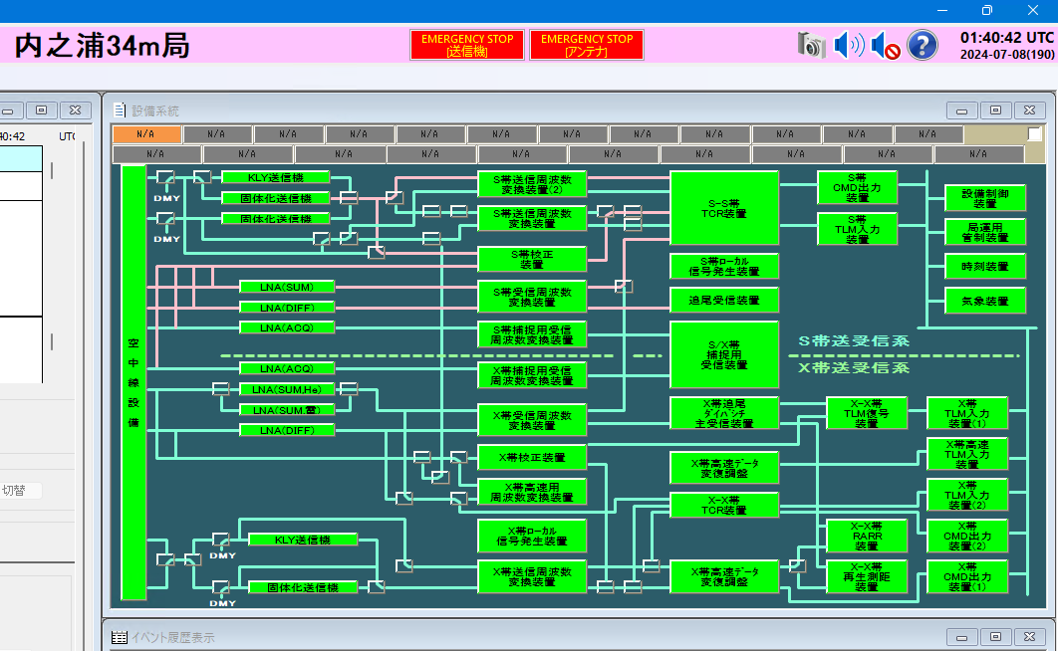
・C++とC#での相互通信を行うためにC#クラスライブラリ（COM）を作成する。
・C#のユーザーコントロールを作成して、ブロック図を作成する。
・C++のビューコントロールにC#のユーザーコントロールを組み込む。
・C++、C#間でCOM通信を確立する。
・ブロック図のボタンを押下された場合、C++側へメッセージを送る。
・C++側でメッセージ受信を行い、メッセージに対応するカスタム画面を表示する。

【できること】
・設備ボタンを押下したときに、カスタム画面を表示可能。
・監視信号によってボタン、線の色変更可能。
・設備線の切り替えボタン押下したときに線方向を変更。

【できないこと】
・画面リサイズでのボタン等のフォント変更
・個別コントロールの固定
・画面リサイズ
・画面リサイズ可能であった場合、接続部分のイメージと線が正しく結ばれるか？
・設備線の切り替えボタン押下したときに線方向を変更。

◇検討【アラーム】
FA-Panelを撤廃した場合の端末アプリでの動作に関する問題
・「設備アラーム状況一覧」画面
 | 現行のアプリはFA-Panelの「設備詳細画面」で監視値からアラーム（閾値オーバー等）を検出し、検出した内容を共有メモリ経由でアプリ側に表示している。
 | FA-Panelを撤廃した場合のアラーム状況はどうするか？

制御権
◆制御権

◇局管制装置
・起動時にNASから制御権ファイルを読み込む。
・終了時にNASへ制御権ファイルを書き込む。
L
A
N
・局管制端末からの制御権コマンドを受信した場合、制御権情報を返信する。



◇局管制端末
・アプリ起動時に局管制装置と接続を行う。
・局管制装置へ制御権コマンドを送信して制御権情報を取得する。
・制御権情報からアプリ画面に制御権情報を表示する。

 |  | 制御権ファイル読込・書込

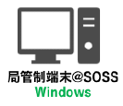

 | 制御権ファイル
 | データベース

◇局管制装置と局管制端末

 |  |  | ポート番号：80008で接続 |  |  |  | TKSC | SOSS | USC34
 |  |  | 接続確率

 |  |  | 制御権情報取得コマンド送信（コマンド：0x0000001） | アプリ画面 |  |  | TKSC | SOSS | USC34
 |  |  | 制御権情報の受信（制御権：TKSC） | TKSC | SOSS | USC34

 |  |  | 制御権獲得コマンド送信（コマンド：0x00000002、制御権：USC34） | アプリ画面 |  |  | USC34
 |  |  | 制御権獲得成功 | TKSC | SOSS | USC34

 |  |  | 制御権放棄コマンド送信（コマンド：0x00000003、制御権：USC34） | アプリ画面 |  |  | USC34
 |  |  | 制御権放棄成功（デフォルト制御権：TKSC） | TKSC | SOSS | USC34

 |  |  | 制御権変更通知（コマンド：0x00000004、制御権：TKSC） | アプリ画面 |  |  | TKSC | SOSS | USC34
 |  |  |  | TKSC | SOSS | USC34

◇検討事項
・制御権を獲得している局情報を取得するのは、「コマンド」、「監視」、「履歴」のどれ？
・制御権を獲得した場合、「監視モード」から「制御モード」に遷移する際のパスワードは誰が保持している？
入力されたパスワードの確認は？
・制御権状態の取得はアプリが定周期で行うか？局管制からコマンド送信するか？
局管制からコマンド送信を行う場合は、局管制、局管制端末ともに送受信処理を行う必要がある。
・SOSS？SSOC？

◇20240821決定事項
・「制御権の有無でできること・できないこと」についてまとめる
『強制終了すると困る画面』を識別すること
・制御権の解放・取得を端末に通知したい。
ポップアップでは、運用者不在の時に不適。
解放・取得の都度、運用ログにログ出力を行うこと。
取得時:「A局が制御権を取得しました。」
解放時：「B局が制御権を解放しました。」
・制御権をどの局が持っている／持つ局が無い、は画面にあったほうが良い
・パスワード変更画面が必要

